Ejemplo Matriz de Riesgo
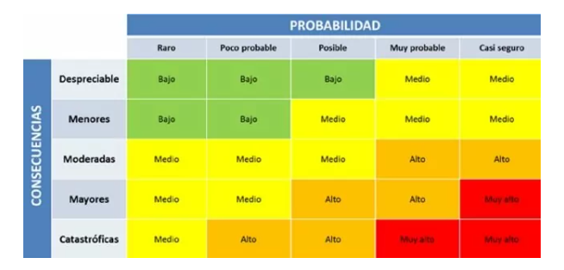
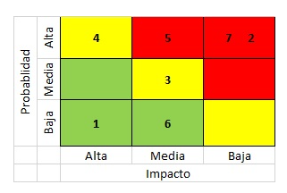
Consecutivo | Descripción Riesgo | Tipo de Riesgo | Release | Probabilidad de ocurrencia | Impacto | Riesgo | Acción | Plan de Acción | Responsable de la Acción | Fecha Compromiso | Estado
1 | Inestabilidad Ambiente de Pruebas | Proyecto | 1 | 3 | 5 | 15 | Mitigar | Monitoreo constante del ambiente | Luis Perez/Grupo Éxito | Durante el Sprint | Abierto
2 | Al presionar la tecla enter la aplicación se cierra Bug # 2505 | Producto | 1 | 2 | 1 | 2 | Asumir | Error de Usabilidad que no tiene afectación alta de cara al usuario. | Jose Homez/Grupo Éxito | 2012-10-20 | Abierto

Q-Gates
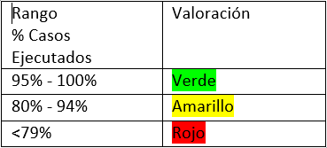
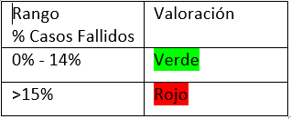
Q-Gates

Casos diseñados vs casos ejecutados | Casos de prueba diseñados | Casos de prueba ejecutados | Resultado
 | 100 | 95 | 95%
Casos diseñados vs casos fallidos | Casos de prueba diseñados | Casos de prueba fallidos | Resultado
 | 100 | 30 | 30%
Errores Funcionales sin resolver | Errores Funcionales sin resolver |  | Resultado
 | 20 |  | 20
Errores No Funcionales de Severidad Crítica/ alta sin resolver | Errores No Funcionales de severidad crítica | Errores No Funcionales de severidad Alta | Resultado
 | 1 | 0 | 1
Bugs abiertos | Número total de bugs | Número de bugs sin resolver | Resultado
 | 50 | 30 | 60%
Historias Técnicas | Existe un análisis de las historias técnicas |  | Resultado
 | SI |  | SI
Observaciones

